MYR
订单号 | 入住日期 | 离店日期 | 应收 |  |  |  | ，
18747607318 | 2022-08-20 | 2022-08-23 | 131.85 | #N/A | 2654443 | #N/A | ，2654443 | 18744202741我们已向客人收取补款，单号18747607318。 申请修改名字为ALZHRANI,TARIQ

 |  |  | 131.85

MYR / HKD 当前参考汇率: 1.75400071435325
总计：131.85 MYR/ 231.26 HKD

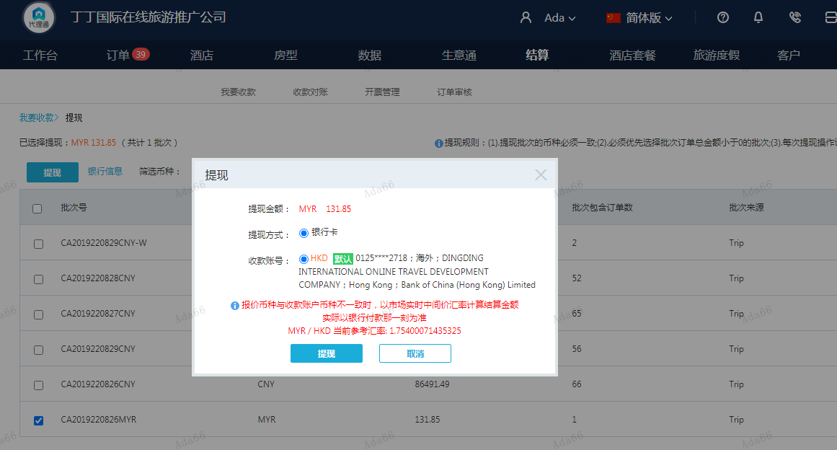

CNY
订单号 | 入住日期 | 离店日期 | 应收 |  |  |  | ，
18744202741 | 2022-08-20 | 2022-08-23 | 2075.93 | 2072.00 | 2654443 | 3.93 | ，2654443 | 直采 | 18744202741 此单多收3.93元待退回 我们已向客人收取补款，单号18747607318。 申请修改名字为ALZHRANI,TARIQ
18439422566 | 2022-07-19 | 2022-07-21 | 1017.49 | #N/A | 2625822 | #N/A | ，2625822 | #N/A | 18439422566此单多收1017.49元待退回 18439422566原单1672元已收款，携程8.29账期调整了一笔1017.49元，

 |  |  | 305451.42

A220829164936481 |  |  | 304430 | 345230.33
A22082916554129 |  |  | 1021.42 | 1158.31
CNY / HKD 当前参考汇率: 1.134022034 |  |  | 305451.42 | 346388.64
总计：305247.49 CNY/ 346157.38 HKD
MYR / HKD 当前参考汇率: 1.75400071435325
总计：131.85 MYR/ 231.26 HKD/203.93CNY |  |  |  |  | 305247.49 | 346157.38
两个账单总计：305451.42 CNY/346388.64 HKD |  |  |  |  | 203.93 | 231.26
 |  |  |  |  | 305451.42 | 346388.64

